App MODELE
 |  |  | SMBA Apport en Mm3
 |  |  | sept | oct | nov | déc | janv | févr | mars | avr | mai | juin | juil | août | Total Annee
1939 | - | 40 |  |  |  |  |  |  |  |  |  |  |  |  |  | Supérficie
1940 | - | 41 |  |  |  |  |  |  |  |  |  |  |  |  |  | 634.85
1941 | - | 42
1942 | - | 43
1943 | - | 44
1944 | - | 45
1945 | - | 46
1946 | - | 47
1947 | - | 48
1948 | - | 49
1949 | - | 50
1950 | - | 51
1951 | - | 52
1952 | - | 53
1953 | - | 54
1954 | - | 55
1955 | - | 56
1956 | - | 57
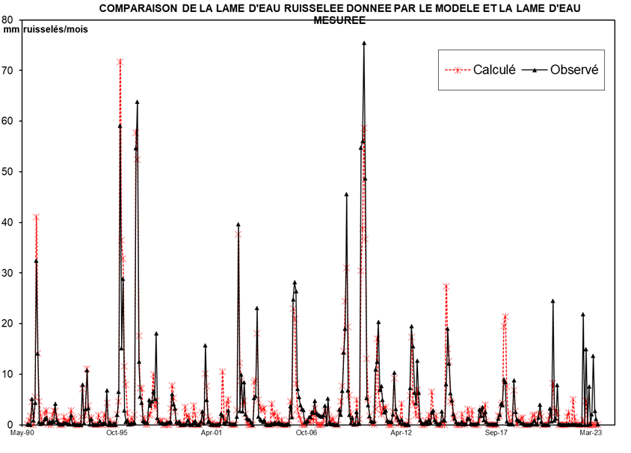
1957 | - | 58
1958 | - | 59
1959 | - | 60
1960 | - | 61
1961 | - | 62
1962 | - | 63
1963 | - | 64
1964 | - | 65
1965 | - | 66
1966 | - | 67
1967 | - | 68
1968 | - | 69
1969 | - | 70
1970 | - | 71
1971 | - | 72
1972 | - | 73
1973 | - | 74
1974 | - | 75
1975 | - | 76
1976 | - | 77
1977 | - | 78
1978 | - | 79
1979 | - | 80
1980 | - | 81
1981 | - | 82
1982 | - | 83
1983 | - | 84
1984 | - | 85
1985 | - | 86
1986 | - | 87
1987 | - | 88
1988 | - | 89
1989 | - | 90
1990 | - | 91 | 0.000 | 0.292 | 0.947 | 3.233 | 0.000 | 3.370 | 27.257 | 8.915 | 2.972 | 1.129 | 0.429 | 0.163 | 48.707
1991 | - | 92 | 1.452 | 1.860 | 0.009 | 0.270 | 0.001 | 1.158 | 1.819 | 1.696 | 0.864 | 0.229 | 0.000 | 0.000 | 9.358
1992 | - | 93 | 0.000 | 0.883 | 0.076 | 0.204 | 0.174 | 0.579 | 1.917 | 0.753 | 0.548 | 0.000 | 0.000 | 0.000 | 5.134
1993 | - | 94 | 0.000 | 0.879 | 4.135 | 0.056 | 1.391 | 7.170 | 2.110 | 0.469 | 0.709 | 0.068 | 0.026 | 0.010 | 17.022
1994 | - | 95 | 0.004 | 1.122 | 0.063 | 0.000 | 0.000 | 1.285 | 0.356 | 3.087 | 0.000 | 0.398 | 0.000 | 0.000 | 6.314
1995 | - | 96 | 0.000 | 0.000 | 1.303 | 3.292 | 47.486 | 22.930 | 21.653 | 7.251 | 5.355 | 1.276 | 0.368 | 0.140 | 111.054
1996 | - | 97 | 0.613 | 0.162 | 1.234 | 37.957 | 33.804 | 11.127 | 4.363 | 4.970 | 0.611 | 0.562 | 0.088 | 0.034 | 95.524
1997 | - | 98 | 1.130 | 1.316 | 3.235 | 5.980 | 1.833 | 3.138 | 0.233 | 0.049 | 0.213 | 0.208 | 0.003 | 0.001 | 17.338
1998 | - | 99 | 0.200 | 0.000 | 0.000 | 2.185 | 4.389 | 3.063 | 1.421 | 0.179 | 0.068 | 0.026 | 0.010 | 0.004 | 11.546
1999 | - | 00 | 0.001 | 2.405 | 0.979 | 1.047 | 0.664 | 0.000 | 0.000 | 2.614 | 1.174 | 0.000 | 0.000 | 0.000 | 8.884
2000 | - | 01 | 0.000 | 1.615 | 0.134 | 5.997 | 4.595 | 0.874 | 0.332 | 0.126 | 0.048 | 0.018 | 0.007 | 0.003 | 13.749
2001 | - | 02 | 0.001 | 0.000 | 0.290 | 6.287 | 0.534 | 0.203 | 2.734 | 3.576 | 0.011 | 0.004 | 0.002 | 0.001 | 13.645
2002 | - | 03 | 0.066 | 1.017 | 25.165 | 1.717 | 6.303 | 1.691 | 5.325 | 1.339 | 0.851 | 0.655 | 0.614 | 0.288 | 45.032
2003 | - | 04 | 0.016 | 3.348 | 3.614 | 14.681 | 1.022 | 0.719 | 0.516 | 0.377 | 0.610 | 0.048 | 0.012 | 0.015 | 24.976
2004 | - | 05 | 0.016 | 0.156 | 0.052 | 0.315 | 0.131 | 0.180 | 0.312 | 0.089 | 0.125 | 0.018 | 0.016 | 0.016 | 1.424
2005 | - | 06 | 0.038 | 0.045 | 2.363 | 0.970 | 15.752 | 17.900 | 16.745 | 4.479 | 3.486 | 2.484 | 2.007 | 1.888 | 68.157
2006 | - | 07 | 0.317 | 0.387 | 0.510 | 0.972 | 0.935 | 1.630 | 1.499 | 3.002 | 1.527 | 1.344 | 1.219 | 1.078 | 14.419
2007 | - | 08 | 1.022 | 1.227 | 2.379 | 0.052 | 3.305 | 0.318 | 0.116 | 0.089 | 0.067 | 0.016 | 0.016 | 0.016 | 8.625
2008 | - | 09 | 1.938 | 1.259 | 4.279 | 9.043 | 12.079 | 28.919 | 4.308 | 1.246 | 0.153 | 0.934 | 0.070 | 0.070 | 64.298
2009 | - | 10 | 1.649 | 0.110 | 0.168 | 34.779 | 35.590 | 47.936 | 30.897 | 3.376 | 2.489 | 1.110 | 0.483 | 0.378 | 158.966
2010 | - | 11 | 0.450 | 6.982 | 7.911 | 12.916 | 4.392 | 4.842 | 3.121 | 1.536 | 1.823 | 0.538 | 0.356 | 0.349 | 45.216
2011 | - | 12 | 0.337 | 1.300 | 6.543 | 2.011 | 0.991 | 0.585 | 0.300 | 0.670 | 0.127 | 0.094 | 0.027 | 0.027 | 13.013
2012 | - | 13 | 0.026 | 4.627 | 12.367 | 9.859 | 4.051 | 2.716 | 8.070 | 4.006 | 0.628 | 0.214 | 0.122 | 0.122 | 46.808
2013 | - | 14 | 0.403 | 0.141 | 0.585 | 0.299 | 1.553 | 1.831 | 0.630 | 0.363 | 0.136 | 0.077 | 0.211 | 1.679 | 7.908
2014 | - | 15 | 0.515 | 0.532 | 5.099 | 12.091 | 7.696 | 3.965 | 3.094 | 1.333 | 0.781 | 0.384 | 0.141 | 0.127 | 35.758
2015 | - | 16 | 0.113 | 0.360 | 0.053 | 0.054 | 0.117 | 0.812 | 0.773 | 0.136 | 0.068 | 0.052 | 0.054 | 0.054 | 2.646
2016 | - | 17 | 0.183 | 1.929 | 1.162 | 2.209 | 0.577 | 1.612 | 0.373 | 0.058 | 0.054 | 0.052 | 0.054 | 0.055 | 8.320
2017 | - | 18 | 0.063 | 0.072 | 0.759 | 1.265 | 2.637 | 2.455 | 5.684 | 5.326 | 0.451 | 0.107 | 0.054 | 0.054 | 18.927
2018 | - | 19 | 0.072 | 5.592 | 1.602 | 0.670 | 0.547 | 0.409 | 0.175 | 0.154 | 0.061 | 0.031 | 0.030 | 0.030 | 9.373
2019 | - | 20 | 0.033 | 0.035 | 0.055 | 0.538 | 0.076 | 0.062 | 0.921 | 2.552 | 0.343 | 0.026 | 0.024 | 0.028 | 4.692
2020 | - | 21 | 0.019 | 0.031 | 2.050 | 0.426 | 15.527 | 0.531 | 0.780 | 5.012 | 0.095 | 0.044 | 0.017 | 0.003 | 24.536
2021 | - | 22 | 0.021 | 0.017 | 0.018 | 0.078 | 0.019 | 0.013 | 0.040 | 0.086 | 0.026 | 0.014 | 0.012 | 0.011 | 0.356
2022 | - | 23 | 0.010 | 13.872 | 0.013 | 9.504 | 0.020 | 4.808 | 0.095 | 1.316 | 8.678 | 1.760 | 0.695 | 0.039 | 40.810
2023 | - | 24
2024 | - | 25 |  |  |  |  |  |  |  |  |  |  |  |  |  | 0

M |  |  | 0.267 | 0.889 | 2.890 | 5.248 | 7.783 | 4.353 | 5.348 | 2.694 | 1.032 | 0.352 | 0.119 | 0.049 | 31.023
S |  |  | 0.490 | 0.779 | 6.816 | 10.100 | 14.990 | 6.405 | 8.702 | 2.844 | 1.520 | 0.438 | 0.208 | 0.091 | 34.973
MIN |  |  | 0.000 | 0.000 | 0.000 | 0.000 | 0.000 | 0.000 | 0.000 | 0.049 | 0.000 | 0.000 | 0.000 | 0.000 | 5.134
MAX |  |  | 1.452 | 2.405 | 25.165 | 37.957 | 47.486 | 22.930 | 27.257 | 8.915 | 5.355 | 1.276 | 0.614 | 0.288 | 111.054

X-Y
Correlation linéaire lame d'eau observée- lame d'eau calculée
0.00 | 0.052306611324
0.46 | 0.038715129641
1.49 | 0.039950718885
5.09 | 5.1318139929
0.00 | 0.83937695967
5.31 | 4.3484504123
42.93 | 32.469775164
14.04 | 14.115371522
4.68 | 0.61834377271
1.78 | 0.23888058715
0.68 | 0.24684327339
0.26 | 0.24684327339
2.29 | 1.1808114541
2.93 | 1.389763324
0.01 | 0.28734314305
0.43 | 0.64964536689
0.00 | 0.37877674709
1.82 | 0.80436859776
2.87 | 0.61175396341
2.67 | 4.1790373982
1.36 | 0.94495119618
0.36 | 0.45716802023
0.00 | 0.07221332692
0.00 | 0.0638387776
0.00 | 0.061779462194
1.39 | 0.41694272596
0.12 | 0.31837016184
0.32 | 0.25810086428
0.27 | 0.070154011513
0.91 | 0.10392678418
3.02 | 1.8745261707
1.19 | 0.10722168883
0.86 | 0.167216411
0.00 | 0.032949046503
0.00 | 0.034047348053
0.00 | 0.034047348053
0.00 | 0.032949046503
1.38 | 0.034047348053
6.51 | 7.988359037
0.09 | 0.36408696386
2.19 | 3.1331797471
11.29 | 10.757726396
3.32 | 3.355585811
0.74 | 0.13811141993
1.12 | 1.1825961941
0.11 | 0.062877763744
0.04 | 0.042559185067
0.02 | 0.042559185067
0.01 | 0.034184635747
1.77 | 0.11793012894
...

SUIVIE
COMPARAISON DE LA LAME D'EAU RUISSELEE DONNEE PAR LE MODELE ET LA LAME D'EAU MESUREE
 | Calculé | Observé
Sep-90 | 0.00 | 0.052306611324
Oct-90 | 0.46 | 0.038715129641
Nov-90 | 1.49 | 0.039950718885
Dec-90 | 5.09 | 5.1318139929
Jan-91 | 0.00 | 0.83937695967
Feb-91 | 5.31 | 4.3484504123
Mar-91 | 42.93 | 32.469775164
Apr-91 | 14.04 | 14.115371522
May-91 | 4.68 | 0.61834377271
Jun-91 | 1.78 | 0.23888058715
Jul-91 | 0.68 | 0.24684327339
Aug-91 | 0.26 | 0.24684327339
Sep-91 | 2.29 | 1.1808114541
Oct-91 | 2.93 | 1.389763324
Nov-91 | 0.01 | 0.28734314305
Dec-91 | 0.43 | 0.64964536689
Jan-92 | 0.00 | 0.37877674709
Feb-92 | 1.82 | 0.80436859776
Mar-92 | 2.87 | 0.61175396341
Apr-92 | 2.67 | 4.1790373982
May-92 | 1.36 | 0.94495119618
Jun-92 | 0.36 | 0.45716802023
Jul-92 | 0.00 | 0.07221332692
Aug-92 | 0.00 | 0.0638387776
Sep-92 | 0.00 | 0.061779462194
Oct-92 | 1.39 | 0.41694272596
Nov-92 | 0.12 | 0.31837016184
Dec-92 | 0.32 | 0.25810086428
Jan-93 | 0.27 | 0.070154011513
Feb-93 | 0.91 | 0.10392678418
Mar-93 | 3.02 | 1.8745261707
Apr-93 | 1.19 | 0.10722168883
May-93 | 0.86 | 0.167216411
Jun-93 | 0.00 | 0.032949046503
Jul-93 | 0.00 | 0.034047348053
Aug-93 | 0.00 | 0.034047348053
Sep-93 | 0.00 | 0.032949046503
Oct-93 | 1.38 | 0.034047348053
Nov-93 | 6.51 | 7.988359037
Dec-93 | 0.09 | 0.36408696386
Jan-94 | 2.19 | 3.1331797471
Feb-94 | 11.29 | 10.757726396
Mar-94 | 3.32 | 3.355585811
Apr-94 | 0.74 | 0.13811141993
May-94 | 1.12 | 1.1825961941
Jun-94 | 0.11 | 0.062877763744
Jul-94 | 0.04 | 0.042559185067
Aug-94 | 0.02 | 0.042559185067
Sep-94 | 0.01 | 0.034184635747
Oct-94 | 1.77 | 0.11793012894
...

